комплектующие
№ | Наименование | Тех. требования | кол-во | Фоточки | Сылка | Расположение
1 | 3-проводной шлейф «папа-мама» | Шлейф длиной 30 см из трёх проводов подходящий для удлинения кабеля сервопривода или других трёхпроводных шлейфов с «мама-разъёмом» на конце | 4 | 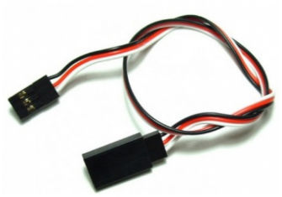 | http://amperka.ru/product/3-wire-cable-extension http://www.robototehnika.ru/e-store/catalog/204/909/ http://www.linuxcenter.ru/shop/ops_hard/amperka/3-provoda_troyka/ | CENTER_TABLES
2 | Bluetooth HC-05 | Напряжение питания: 3,3–5 В, Потребляемый ток: 50 мА, Радиус действия: до 10 метров, Чип Bluetooth: HC-05(BC417143), Интерфейс: UART | 8 | 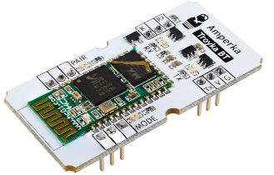 | http://amperka.ru/product/troyka-bluetooth-hc-05 https://www.chipdip.ru/product/troyka-bluetooth-hc-05 http://roboshop.spb.ru/hc-05-module | BACK_SHELF
3 | Breadboard | 830 контактов | 3 | 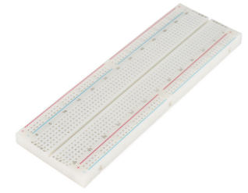 | http://amperka.ru/product/breadboard | CENTER_TABLES
4 | HC-06, Модуль Bluetooth для беспроводного управления устройствами | Напряжение питания 3,3–6 В, Максимальное входное напряжение логической единицы 5 В, Выходное напряжение логической единицы 3,3 В, Максимальный ток потребления 45 мА, Скорость передачи данных 1200–1382400 бод, Дальность связи при прямой видимости 30 м | 18 | 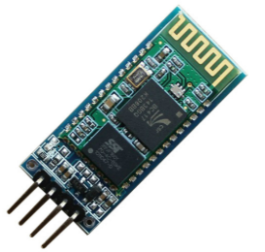 | http://amperka.ru/product/hc-06-bluetooth-module http://www.robototehnika.ru/e-store/catalog/248/1058/ https://www.chipdip.ru/product/hc-06 | BACK_SHELF
5 | IMU-сенсор на 10 степеней свободы | Напряжение питания: 3,3–5 В Потребляемый ток: менее 10 мА |  | 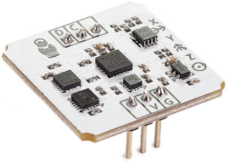 | http://amperka.ru/product/troyka-imu-10-dof http://www.electronshik.ru/item/minimu-9-v3-gyro-accelerometer-and-compass-l3gd20h-and-lsm303d-carrier-1923249 https://www.chipdip.ru/product/troyka-imu-10-dof | BACK_SHELF
6 | Iskra Mini (без ног) | Микроконтроллер: ATmega328; Тактовая частота: 16 МГц; Флеш-память: 32 КБ (2 КБ используются загрузчиком); Оперативная память SRAM: 2 КБ; Энергонезависимая память EEPROM: 1 КБ; Рабочее напряжение: 5 В; Входное напряжение: 5–9 В; Портов ввода-вывода общего назначения: 20; Портов с поддержкой ШИМ: 6; Портов, подключённых к АЦП: 8 (4 из них на нераспаянных выводах); Разрядность АЦП: 10 бит; Аппаратные интерфейсы: UART, SPI, I²C (на нераспаянных выводах); Максимальный ток одного вывода: 40 мА; Максимальный ток с пина +5V: 150 мА; Габариты: 33×20 мм | 8 | 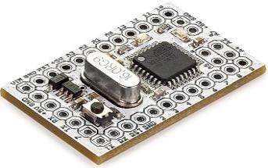 | http://amperka.ru/product/iskra-mini-headless | CENTER_TABLES
7 | Iskra Mini (с ногами) | Микроконтроллер: ATmega328; Тактовая частота: 16 МГц; Флеш-память: 32 КБ (2 КБ используются загрузчиком); Оперативная память SRAM: 2 КБ; Энергонезависимая память EEPROM: 1 КБ; Рабочее напряжение: 5 В; Входное напряжение: 5–9 В; Портов ввода-вывода общего назначения: 20; Портов с поддержкой ШИМ: 6; Портов, подключённых к АЦП: 8 (4 из них на нераспаянных выводах); Разрядность АЦП: 10 бит; Аппаратные интерфейсы: UART, SPI, I²C (на нераспаянных выводах); Максимальный ток одного вывода: 40 мА; Максимальный ток с пина +5V: 150 мА; Габариты: 33×20 мм | 4 | 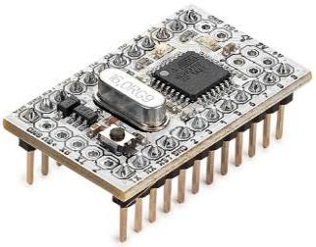 | http://amperka.ru/product/iskra-mini | CENTER_TABLES
8 | MicroSD-карта класс 10 | Тип: MicroSD Class 10; Объем: не менее 8 Гб; Комплект поставки: карта памяти microSD, адаптер SD |  | 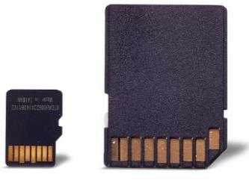 | http://amperka.ru/product/microsd-8gb | UNDER_3D_PRINTER
9 | microSD-карта с ОС Raspbian (8 ГБ, Класс 10) | microSDHC-карта на 8 ГБ, 10-го класса скорости |  |  | http://amperka.ru/product/raspbian-micro-sd-card http://www.electronshik.ru/item/raspberry-pi--prog-4gb-sdcard-1069118 https://www.chipdip.ru/product/sp008gbsth010v10-sp | UNDER_3D_PRINTER
10 | NiMH-аккумулятор «Крона» (250 мАч) | Номинальная ёмкость: 250 мАч, Напряжение: 7—8,4 В Рекомендуемый ток разряда: <75 мА | 8 | 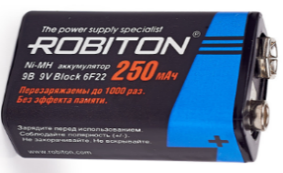 | http://amperka.ru/product/nimh-krona-battery http://www.mgktrade.com/search/31155/ https://www.chipdip.ru/product/gp-17r8h | TABLE_AT_DOOR
11 | Power Bank (Li-Ion, 2000 мА·ч) | Рабочее напряжение: 5 В. Ёмкость: 2000 мА·ч. Максимальная сила тока: 900 мА | 4 | 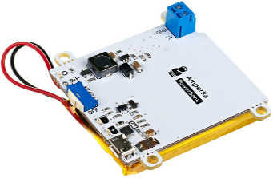 | http://amperka.ru/product/power-bank-li-ion http://www.electronshik.ru/item/robiton-power-bank-lp86-k-soft-touch-cherniy-bl1-2016102 https://www.chipdip.ru/product0/9000387938 | BACK_SHELF
12 | Power Shield (Li-Ion, 2000 мА·ч) | Рабочее напряжение: 5 В. Ёмкость: 2000 мА·ч. Максимальная сила тока: 900 мА. Габариты: 69×53 мм | 4 | 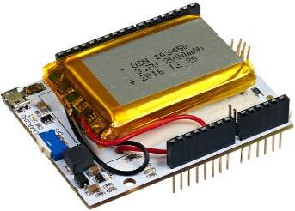 | http://amperka.ru/product/arduino-power-shield-li-ion https://www.chipdip.ru/product0/9000387937 http://amperkot.ru/products/raspberry_pi_powerpack_v11_modul_pitaniya/24148325.html | BACK_SHELF
13 | Raspberry Pi Camera Board v2.1 | Тип сенсора Sony IMX 219 PQ CMOS, ¼ дюйма, Максимальное разрешение 8 Мп (3280×2464), Поддерживаемые видеоформаты 1080p (30fps), 720p (60fps), 640×480p (90fps), Эквивалентное фокусное расстояние 33 мм, Светосила объектива f/2, Размеры 2592×1944, Вес 3 г |  | 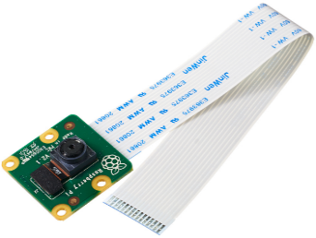 | http://amperka.ru/product/raspberry-pi-camera-board-v2 http://www.electronshik.ru/item/raspberry-pi-camera-v2-2098697 https://www.chipdip.ru/product/rpi-8mp-camera-board | UNDER_3D_PRINTER
14 | Relay Shield (4 канала по 5 А) | Ток обмотки: 80 мА; Максимальное коммутируемое напряжение: 30 В постоянного тока; 250 В переменного тока; Максимальный коммутируемый ток: 5 А (NO), 3 А (NC); Рекомендованная частота переключения: до 1 Гц; Время жизни: не менее 50 000 переключений; Габариты: 69×53×18 мм | 3 | 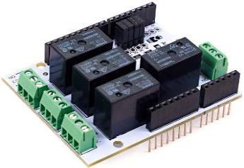 | http://amperka.ru/product/arduino-relay-shield | BACK_SHELF
15 | RFID-карта Mifare Ultralight 13,56 МГц | Габариты: 85×54×0,8 мм; Рабочая частота: 13,56 МГц; Объём памяти: 192 байта |  | 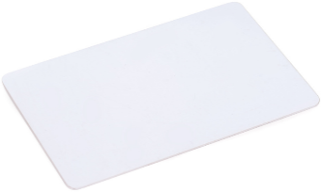 | http://amperka.ru/product/rfid-card-1356-mifare-ultralight
16 | Screw Shield | плата расширения для подключения устройств, не имеющих подходящих разъёмов. | 1 | 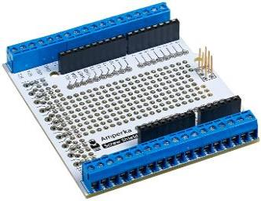 | http://amperka.ru/product/arduino-screw-shield http://www.electronshik.ru/item/kit-sh-pscrew-1344125 http://www.robototehnika.ru/e-store/catalog/201/1104/ | BACK_SHELF
17 | SD картридер | Поддерживаемые типы карт: microSD, microSDHC, Напряжение питания: от 3,3 В до 5,5 В, Габариты: 25,4×25,4 мм | 4 | 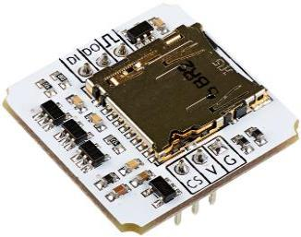 | http://amperka.ru/product/troyka-sd http://www.electronshik.ru/item/microsd-card-module-for-arduino-1141262 http://iarduino.ru/shop/Expansion-payments/sd-card-module-dlya-arduino.html | BACK_SHELF
18 | Troyka Mini IO | восемь групп пинов — три аналоговых и пять цифровых. Три из пяти цифровых пинов поддерживают ШИМ. Через пины с 10 по 13 подключаются модули с интерфейсом SPI. Пин 3 поддерживает работу с прерываниями. | 6 | 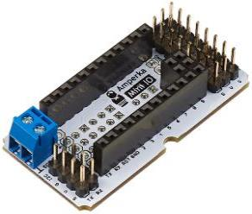 | http://amperka.ru/product/troyka-mini-io | CENTER_TABLES
19 | Troyka Shield | плата расширения, которая помогает подключать большое количество периферии вроде сенсоров через стандартные 3-проводные шлейфы. | 3 | 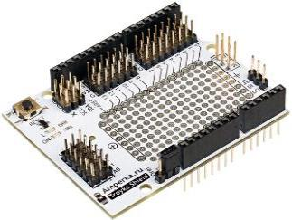 | http://amperka.ru/product/arduino-troyka-shield https://www.chipdip.ru/product/troyka-shield http://shop.intellektor.ru/Product/troyka-shield-28/ | BACK_SHELF
20 | Troyka Slot Shield | В плату можно подключить: шесть Troyka-модулей, использующих для управления один цифровой контакт; пять модулей, использующих аналоговые входы управляющей платы; три модуля, использующих протокол I²C (SDA/SCL); три модуля, работающих по протоколу SPI (DI/DO/CK). | 2 | 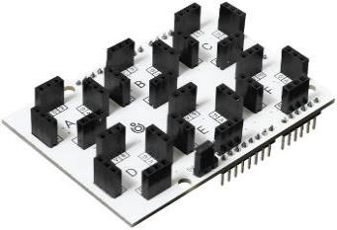 | http://amperka.ru/product/arduino-troyka-slot-shield | BACK_SHELF

